Blad1
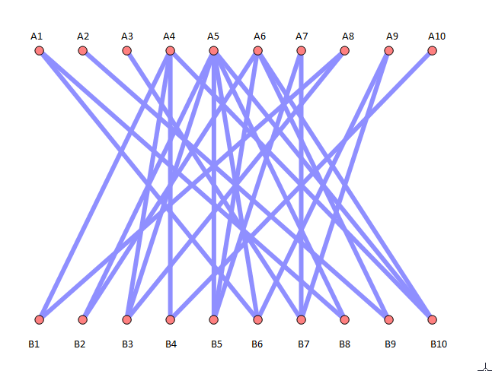
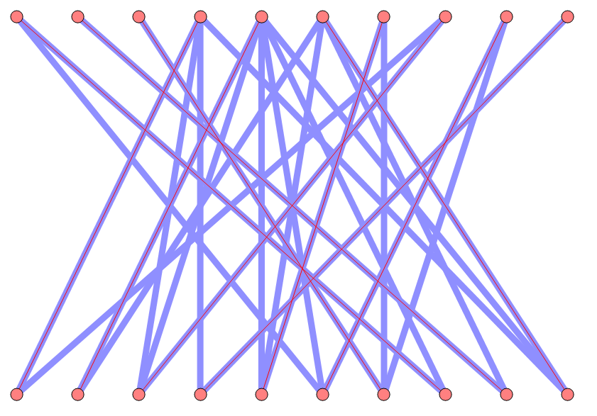

A1 | B1 | A1 | B1

A2 | B2 | A2 | B2

A3 | B3 | A3 | B3

A4 | B4 | A4 | B4

A5 | B5 | A5 | B5

A6 | B6 | A6 | B6

A7 | B7 | A7 | B7

A8 | B8 | A8 | B8

A9 | B9 | A9 | B9

A10 | B10 | A10 | B10

